Лист1
ООО "Компания ВЕСТ" | г. Воронеж, ул. Остужева, 66а
ИНН: 3666049815 | e-mail: info@ooowest.ru
КПП:366101001 | Тел. +7 (473) 244-64-64
 | www.ooowest.ru
Дата генерации файла: | 16.07.2024
картинка | Код товара | Наименование | цена

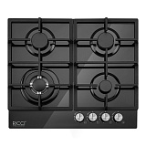 |  | Газовая варочная панель RICCI HBG4608 | 14990
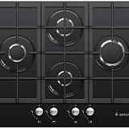 | 19889 | Газовая варочная панель Gefest ПВГ 2232-01 | 20990
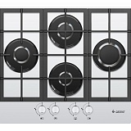 | 19890 | Газовая варочная панель Gefest ПВГ 2232-01К56 | 21990
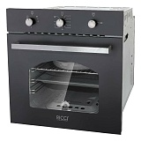 | 19907 | Электрический духовой шкаф RICCI REO-611BL | 18000
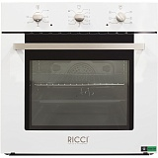 | 19909 | Электрический духовой шкаф RICCI REO-611WH | 19000
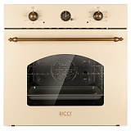 | 19911 | Электрический духовой шкаф RICCI REO-630BG | 20000
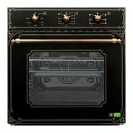 | 19912 | Электрический духовой шкаф RICCI REO-640BL | 23990
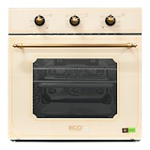 | 19913 | Электрический духовой шкаф RICCI REO-640BG | 23990
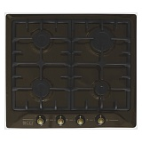 | 19931 | Газовая варочная панель RICCI RGN-620BR | 11966
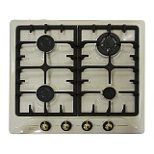 | 19933 | Газовая варочная панель RICCI RGN-630BG | 13760
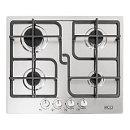 | 20346 | Газовая варочная панель RICCI RGN-ST4001IX | 10300
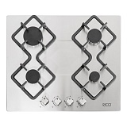 | 20355 | Газовая варочная панель RICCI RGN-KA4009IX | 9600
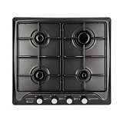 | 21802 | Газовая варочная панель RICCI RGN-611BL | 8000
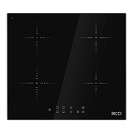 | 22262 | Индукционная варочная панель RICCI KS-C47002 | 15990
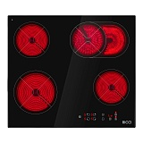 | 22266 | Инфракрасная варочная панель RICCI KS-T46202R | 13710
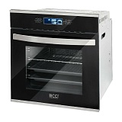 | 22323 | Электрический духовой шкаф RICCI REO-680IX | 31448
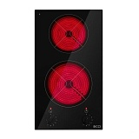 | 23514 | Инфракрасная варочная панель RICCI KS-T23011R | 7990
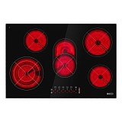 | 23665 | Инфракрасная варочная панель RICCI KS-T58504 | 22990
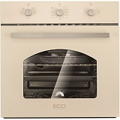 | 23966 | Электрический духовой шкаф RICCI REO-611BG | 19990
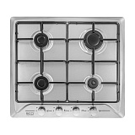 | 24127 | Газовая варочная панель RICCI RGN-611IX | 8990
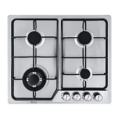 | 25320 | Газовая варочная панель RICCI HBS4501F | 9530
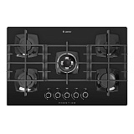 | 25906 | Газовая варочная панель Gefest СН 2340 | 22990
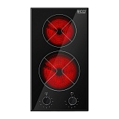 | 26519 | Инфракрасная варочная панель RICCI DTL-D23001B | 8400
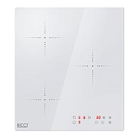 | 26890 | Индукционная варочная панель RICCI DCL-B35401W | 17990
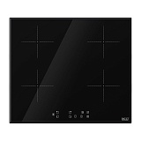 | 28736 | Индукционная варочная панель RICCI DCL-A47001B | 16990
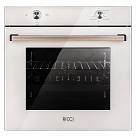 | 28973 | Электрический духовой шкаф RICCI REO-604М-WH | 18990
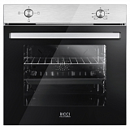 | 28974 | Электрический духовой шкаф RICCI REO-604М-IN | 18990
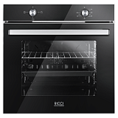 | 28975 | Электрический духовой шкаф RICCI REO-604М-BL | 16990
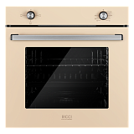 | 28976 | Электрический духовой шкаф RICCI REO-604М-BG | 19990
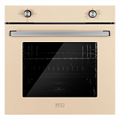 | 28977 | Электрический духовой шкаф RICCI REO-604М-EBG | 18990
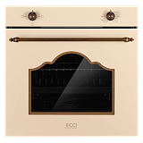 | 28978 | Электрический духовой шкаф RICCI REO-605BG | 19990
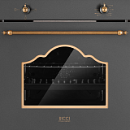 | 28979 | Электрический духовой шкаф RICCI REO-605BL | 19990
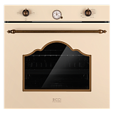 | 28980 | Электрический духовой шкаф RICCI REO-606BG | 23150
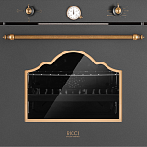 | 28981 | Электрический духовой шкаф RICCI REO-606BL | 21990
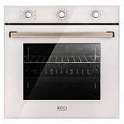 | 28982 | Электрический духовой шкаф RICCI REO-614М-WH | 21700
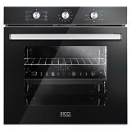 | 28983 | Электрический духовой шкаф RICCI REO-614M-BL | 19990
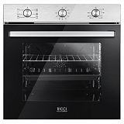 | 28984 | Электрический духовой шкаф RICCI REO-614М-IN | 20630
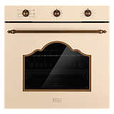 | 28985 | Электрический духовой шкаф RICCI REO-615M-BG | 22990
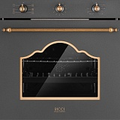 | 28986 | Электрический духовой шкаф RICCI REO-615М-BL | 23280
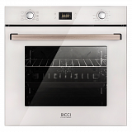 | 28987 | Электрический духовой шкаф RICCI REO-627М-WH | 21990
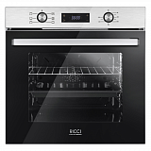 | 28988 | Электрический духовой шкаф RICCI REO-627М-IN | 24990
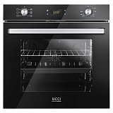 | 28989 | Электрический духовой шкаф RICCI REO-627М-BL | 23990
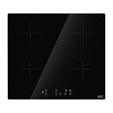 | 29765 | Индукционная варочная панель RICCI DCL-A47001F | 18276
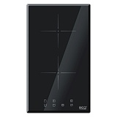 | 30005 | Индукционная варочная панель RICCI DCL-A23502B | 10550
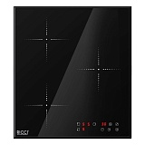 | 30397 | Индукционная варочная панель RICCI DCL-B35401B | 15990
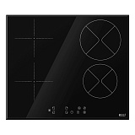 | 30822 | Комбинированная варочная панель RICCI DA46501B | 16990
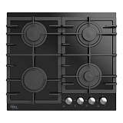 | 33390 | Газовая варочная панель Oasis P-GBR | 13300
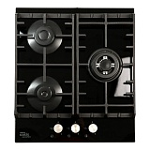 | 33391 | Газовая варочная панель Oasis P-3GBT | 13990
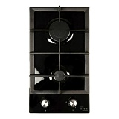 | 33392 | Газовая варочная панель Oasis P-GBD | 8150
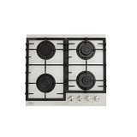 | 33393 | Газовая варочная панель Oasis P-GWR | 13880
 | 33394 | Газовая варочная панель Oasis P-GI | 18380
 | 33395 | Газовая варочная панель Oasis P-MWRP | 11900
 | 33396 | Газовая варочная панель Oasis P-MR | 14250
 | 33397 | Газовая варочная панель Oasis P-MRP | 10990
 | 33398 | Электрическая варочная панель Oasis P-SBS | 12990
 | 33399 | Электрический духовой шкаф Oasis D-45SD6 | 23650
 | 33472 | Газовая варочная панель Oasis P-GB | 17990
 | 33619 | Электрическая варочная панель Oasis P-3SB | 13500
 | 33716 | Газовая варочная панель Oasis P-BSI | 15990
 | 33717 | Газовая варочная панель Oasis P-BSW | 15990
 | 33718 | Газовая варочная панель Oasis P-BST | 14990
 | 33719 | Электрический духовой шкаф Oasis D-45SW6 | 25990
 | 33779 | Газовая варочная панель Oasis P-GGT | 21990
 | 33780 | Газовая варочная панель Oasis P-GBT | 21990
 | 33781 | Газовая варочная панель Oasis P-MBRT | 14990
 | 33792 | Электрический духовой шкаф Oasis D-DB6 | 24990
 | 33795 | Газовая варочная панель Oasis P-3GWT | 16990
 | 33870 | Электрический духовой шкаф Оasis D-MBD | 22300

